Накладная-№3
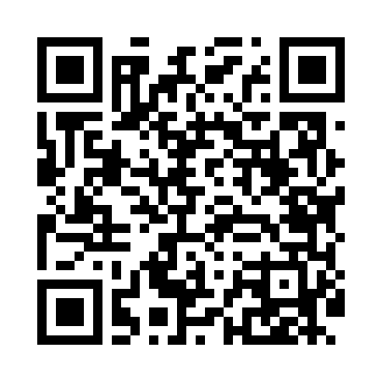
Номер товарно-транспортной накладной: |  |  | Торговый представитель: Amriyev Muhammad
Поставщик: Toshkent falcon fly 2 |  |  | Телефон торгового представителя: +998972880505
Дата отгрузки: 17.12.2025 |  |  | Контрагент: """" Klient
Дата консигнации: |  |  | Адрес:
Доставщик: |  |  | Телефон:
Телефон доставщика:
Время заказа: 17.12.2025 10:19:47
№ | Штрих-код | Название товаров (работ,услуг) | Количество | Количество в кейсе | Цена | Сумма
 |  |  | 22 |  |  | 78.2
1 | 6823541213296 | Ёғочли мантиқасқон — асосан буғда пишириладиг ан таомлар учун мўлжалланган 24cm DB-13-59 | 12 | 12 шт. | 4.90 | 58.80
2 | 6665202058620 | Тарелка керамические B24-D3323 CZT18-84 XP-13 -118 | 8 | 8 шт. | 2 | 16
3 | 6901645309272 | Силикон прихватка DB-9-27 | 2 | 2 шт. | 1.70 | 3.40
Итого: 78.2$|->UZS: 977,500.00

